basisinfo
Versie 01/09/2020, voor 1 maand geldig, de actuele versie staat op de website:
https://www.onderwijsnetwerkantwerpen.be/nl/onderwijsnetwerk-antwerpen/pilootproject-leerlingenvervoer-buitengewoon-onderwijs

Documentatie
Op het tabblad basisinfo, zorgen cel A1 en A2 voor het aansturen van de info op het master-tabblad
Naam mastertabblad | 20200604_Export_interactieveMJJ
Naam basistabbald | 20200604_Export_interactieve_ka

Opmerking
Het verschil is dat de C-kolom(omschrijving) nu is verzet naar de G-kolom.
De reden is, omdat we willen afdrukken van de eerste kolommen, zo staan ze bij elkaar.

Mastertabblad | 20200604_Export_interactieveMJJ
- hier werden 2 macro's gemaakt

filterreset |  | afdruknew
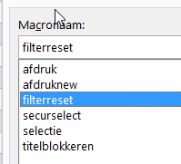

afdruk-macro is om te testen
selectie macro - is om te test
securselect - vorige versie filter reset maar enkel op gemeente

document locatie

